引継面談 会場見学 実施日一覧
プロジェクト名 |  |  |  |  |  | システム名 |  |  |  |  | 画面レイアウト設計書 |  |  |  |  |  |  |  |  | 作成者 | 作成日 |  |  | 更新者 | 更新日
LMS学習管理システム |  |  |  |  |  | 0 |  |  |  |  | 引継面談 会場見学 実施日一覧 |  |  |  |  |  |  |  |  | 金城 | 2017-01-30 |  |  | FUSE：小笠原 | 2018-02-02

 | 画面イメージ
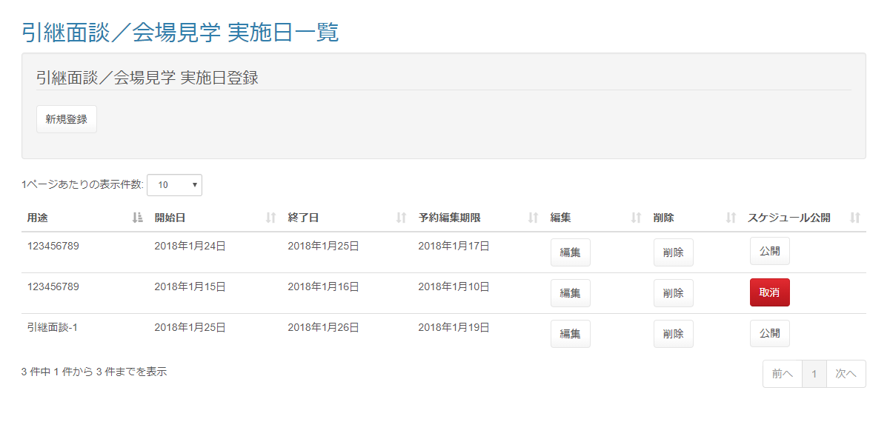

 | 処理完了時

 |  | (以下略)

 | 出力仕様
 | No |  | 項目名 |  |  |  |  | データ元 |  |  |  |  |  |  |  |  |  | 備考
 |  |  |  |  |  |  |  | テーブル名 |  |  |  |  | フィールド
 | 実施日一覧
 | 1 |  | 面談スケジュールID |  |  |  |  | m_meeting_schedule |  |  |  |  | meeting_schedule_id |  |  |  |  | 非表示 ※登録されている面談スケジュールを全件表示

 | 2 |  | 用途 |  |  |  |  | m_meeting_schedule |  |  |  |  | purpose
 | 3 |  | 面談開始日 |  |  |  |  | m_meeting_schedule |  |  |  |  | meeting_open_date
 | 4 |  | 面談終了日 |  |  |  |  | m_meeting_schedule |  |  |  |  | meeting_close_date
 | 5 |  | 予約編集期限 |  |  |  |  | m_meeting_schedule |  |  |  |  | edit_limit

 | ◆『新規登録』ボタン押下時

 | 入力仕様
 | No |  | 項目名 |  |  | 物理名 |  |  |  | コントロール |  | 必須 |  | 桁数 |  | 最小値 | 最大値 |  | 属性 |  |  | 備考
 | 1 |  | 新規登録 |  |  | - |  |  |  | 送信ボタン |  | - |  | - |  | - | - |  | /schedule/meeting/regist

 | セッション情報 削除
 | No |  | セッションDTO名 |  |  |  | 備考
 | 1 |  | meetingScheduleSessionDto

 | ◆『編集』ボタン押下時

 | 入力仕様
 | No |  | 項目名 |  |  | 物理名 |  |  |  | コントロール |  | 必須 |  | 桁数 |  | 最小値 | 最大値 |  | 属性 |  |  | 備考
 | 1 |  | 面談スケジュールID |  |  | meetingScheduleId |  |  |  | hidden |  | ○ |  | - |  | - | - |  | 半角数字
 | 2 |  | 編集 |  |  | - |  |  |  | 送信ボタン |  | - |  | - |  | - | - |  | /schedule/meeting/update

 | その他 入力仕様
 | No |  | 項目名 |  |  | エラー条件 |  |  |  |  |  |  | 挙動 |  |  |  |  |  |  | エラー文
 | 1 |  | 面談スケジュールID |  |  | 対象の面談スケジュールIDに紐づく面談スケジュール詳細の内、既に予約されている（＝対象企業と紐づいている）データがある場合 |  |  |  |  |  |  | エラーメッセージを表示する

 | 2 |  | 予約編集期限 |  |  | 対象の面談スケジュールの予約編集期限がボタン押下時の日時より前の場合 |  |  |  |  |  |  | エラーメッセージを表示する

 | 3 |  | 公開フラグ |  |  | 対象の面談スケジュールIDに紐づく面談対象会場テーブルの内、公開フラグが1(公開中)の場合 |  |  |  |  |  |  | エラーメッセージを表示する |  |  |  |  |  |  | スケジュールが公開されているため、編集できません。

 | セッション情報 削除
 | No |  | セッションDTO名 |  |  |  | 備考
 | 1 |  | meetingScheduleSessionDto

 | セッション情報 追加
 | No |  | セッションDTO名 |  |  |  |  | 項目名 |  |  |  |  | 編集内容
 | 1 |  | meetingScheduleSessionDto |  |  |  |  | meetingScheduleId |  |  |  |  | 画面入力

 | ◆『削除』ボタン押下時

 | 入力仕様
 | No |  | 項目名 |  |  | 物理名 |  |  |  | コントロール |  | 必須 |  | 桁数 |  | 最小値 | 最大値 |  | 属性 |  |  | 備考
 | 1 |  | 面談スケジュールID |  |  | meetingScheduleId |  |  |  | hidden |  | ○ |  | - |  | - | - |  | 半角数字
 | 2 |  | 削除 |  |  | - |  |  |  | 送信ボタン |  | - |  | - |  | - | - |  | /schedule/meeting/delete

 | その他 入力仕様
 | No |  | 項目名 |  |  | エラー条件 |  |  |  |  |  |  | 挙動 |  |  |  |  |  |  | エラー文
 | 1 |  | 面談スケジュールID 面談終了日 |  |  | 対象の面談スケジュールIDに紐づく面談スケジュール詳細の内、既に予約されている（＝対象企業と紐づいている）データがある、かつ面談終了日が画面表示時の日時より後の場合 |  |  |  |  |  |  | エラーメッセージを表示する

 | 2 |  | 予約編集期限 面談終了日 |  |  | 対象の面談スケジュールの予約編集期限がボタン押下時の日時より前、かつ面談終了日が画面表示時の日時より後の場合 |  |  |  |  |  |  | エラーメッセージを表示する

 | 3 |  | 公開フラグ |  |  | 対象の面談スケジュールIDに紐づく面談対象会場テーブルの内、公開フラグが1(公開中)の場合 |  |  |  |  |  |  | エラーメッセージを表示する |  |  |  |  |  |  | スケジュールが公開されているため、削除できません。

 | データベース 削除
 | No |  | 名称 |  |  |  |  | テーブル名(物理名） |  |  |  |  | カラム名(物理名） |  |  |  |  | 備考
 | 1 |  | スケジュールテーブル |  |  |  |  | m_meeting_schedule |  |  |  |  |  |  |  |  |  | パラメータとして渡された面談スケジュールIDに紐づくデータを削除する。
 | 2 |  | スケジュール詳細テーブル |  |  |  |  | m_meeting_schedule_detail |  |  |  |  |  |  |  |  |  | パラメータとして渡された面談スケジュールIDに紐づくデータを削除する。
 | 3 |  | 対象会場テーブル |  |  |  |  | t_meeting_place |  |  |  |  |  |  |  |  |  | パラメータとして渡された面談スケジュールIDに紐づくデータを削除する。
 | 4 |  | 対象企業テーブル |  |  |  |  | t_meeting_company |  |  |  |  |  |  |  |  |  | パラメータとして渡された面談スケジュールIDに紐づくデータを削除する。

 | ◆『公開(スケジュール公開)』ボタン押下時

 | 入力仕様
 | No |  | 項目名 |  |  | 物理名 |  |  |  | コントロール |  | 必須 |  | 桁数 |  | 最小値 | 最大値 |  | 属性 |  |  |  | 備考
 | 1 |  | 面談スケジュールID |  |  | meetingScheduleId |  |  |  | hidden |  | ○ |  | - |  | - | - |  | 半角数字
 | 2 |  | 公開 |  |  | - |  |  |  | リンク |  | - |  | - |  | - | - |  | /schedule/meeting/release

 | その他 入力仕様
 | No |  | 項目名 |  |  | エラー条件 |  |  |  |  |  |  | 挙動 |  |  |  |  |  |  | エラー文
 | 1 |  | 予約編集期限 |  |  | 対象の面談スケジュールの予約編集期限がボタン押下時の日時より前の場合 |  |  |  |  |  |  | エラーメッセージを表示する |  |  |  |  |  |  | 予約編集期限を過ぎているため、公開できません。

 | データベース 更新
 | No |  | 名称 |  |  |  |  | テーブル名(物理名） |  |  |  |  | カラム名(物理名） |  |  |  |  | 備考
 | 1 |  | 公開フラグ |  |  |  |  | t_meeting_place |  |  |  |  | published_flg |  |  |  |  | 0→1 ※公開フラグ 0:非公開 1:公開

 | ◆『取消(スケジュール公開)』ボタン押下時

 | 入力仕様
 | No |  | 項目名 |  |  | 物理名 |  |  |  | コントロール |  | 必須 |  | 桁数 |  | 最小値 | 最大値 |  | 属性 |  |  |  | 備考
 | 1 |  | 面談スケジュールID |  |  | meetingScheduleId |  |  |  | hidden |  | ○ |  | - |  | - | - |  | 半角数字
 | 2 |  | 取消 |  |  | - |  |  |  | リンク |  | - |  | - |  | - | - |  | /schedule/meeting/cancel

 | その他 入力仕様
 | No |  | 項目名 |  |  | エラー条件 |  |  |  |  |  |  | 挙動 |  |  |  |  |  |  | エラー文
 | 1 |  | 面談スケジュールID |  |  | 対象の面談スケジュールIDに紐づく面談スケジュール詳細の内、既に予約されている（＝対象企業と紐づいている）データがある場合 |  |  |  |  |  |  | エラーメッセージを表示する |  |  |  |  |  |  | 既に予約がされているため、取消できません。

 | 2 |  | 予約編集期限 |  |  | 対象の面談スケジュールの予約編集期限がボタン押下時の日時より前の場合 |  |  |  |  |  |  | エラーメッセージを表示する |  |  |  |  |  |  | 予約編集期限を過ぎているため、取消できません。

 | データベース 更新
 | No |  | 名称 |  |  |  |  | テーブル名(物理名） |  |  |  |  | カラム名(物理名） |  |  |  |  | 備考
 | 1 |  | 公開フラグ |  |  |  |  | t_meeting_place |  |  |  |  | published_flg |  |  |  |  | 1→0 ※公開フラグ 0:非公開 1:公開

 | ◆ボタン状態

 |  |  | 表示条件 |  |  |  |  |  |  |  | ボタン表記 状態
 |  |  | 面談日 |  | 公開状況 （公開フラグ） |  | 予約状態 |  | 編集期限 |  | 編集 | 削除 |  |  | スケジュール公開
 |  |  |  |  |  |  |  |  |  |  |  |  |  |  | 公開 |  | 取消
 |  |  | 面談終了前 |  | 未公開 （フラグ：0） |  | 無し |  | 内 |  | 正常 | 正常 |  |  | 正常 |  | -
 |  |  |  |  |  |  |  |  | 外 |  | 正常 | 正常 |  |  | エラー |  | -
 |  |  |  |  |  |  | 済み |  | 内 |  | エラー | エラー |  |  | 正常 |  | -
 |  |  |  |  |  |  |  |  | 外 |  | エラー | エラー |  |  | エラー |  | -
 |  |  |  |  | 公開済 （フラグ：1） |  | 無し |  | 内 |  | 正常 | 正常 |  |  | - |  | 正常
 |  |  |  |  |  |  |  |  | 外 |  | エラー | エラー |  |  | - |  | 正常
 |  |  |  |  |  |  | 済み |  | 内 |  | エラー | エラー |  |  | - |  | エラー
 |  |  |  |  |  |  |  |  | 外 |  | エラー | エラー |  |  | - |  | エラー
 |  |  | 面談終了後 |  | 未公開 （フラグ：0） |  | 無し |  | 内 |  | 正常 | 正常 |  |  | 正常 |  | -
 |  |  |  |  |  |  |  |  | 外 |  | 正常 | 正常 |  |  | エラー |  | -
 |  |  |  |  |  |  | 済み |  | 内 |  | エラー | エラー |  |  | 正常 |  | -
 |  |  |  |  |  |  |  |  | 外 |  | エラー | エラー |  |  | エラー |  | -
 |  |  |  |  | 公開済 （フラグ：1） |  | 無し |  | 内 |  | エラー | エラー |  |  | - |  | エラー
 |  |  |  |  |  |  |  |  | 外 |  | エラー | エラー |  |  | - |  | 正常
 |  |  |  |  |  |  | 済み |  | 内 |  | エラー | エラー |  |  | - |  | エラー
 |  |  |  |  |  |  |  |  | 外 |  | エラー | エラー |  |  | - |  | エラー
 |  |  | グレー | …あり得ない状態

